상품제안서
버팔로야외용칼도마세트 | 상품코드: S13358

 |  |  |  |  |  | 02-713-8555 | www.synergygift.co.kr
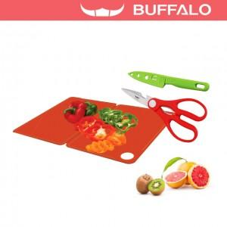

【상세/제작정보】 | .

【인쇄/포장옵션】 | 기타 / 별도문의

【공급단가】 | 수량 | 100~ | 500~ | 1,000~ | 3,000~
*VAT별도 | 단가 | 7,430원 | 7,150원 | 6,880원 | 6,600원

【상품 URL】 | https://www.synergygift.co.kr:443/src/goods_detail.php?gdno=6551

